Додаток 1_Цінова пропозиція
 |  |  |  |  |  |  | Додаток №1 до Запиту 2844АР
 | Форма цінової пропозиції

(Назва Учасника), надає свою пропозицію щодо участі в конкурсу на місцеву закупівлю мультимедійного та електронного обладнання з аксесуарами.
Відомості про підприємство |  |  |  | Повне найменування учасника – суб’єкта господарювання
 |  |  |  | Ідентифікаційний код за ЄДРПОУ або реєстраційний номер облікової картки платника податків
 |  |  |  | Реквізити (адреса - юридична та фактична, телефон, факс, телефон для контактів, e-mail, розрахунковий рахунок)
Відомості про особу (осіб), які уповноважені представляти інтереси Учасника |  |  |  | (Прізвище, ім’я, по батькові, посада, контактний телефон).

№ п/п | Назва | Технічні характеристики та опис |  |  | Одиниця виміру | Кількість | Ціна за одиницю, грн | Всього вартість, грн | Умови оплати, % передплати /післяплати | Термін поставки товару, календарних днів
 |  | Запит |  | Пропозиція Вказати параметри та характеристики по кожному пункту, надати візуалізацію |  |  | (з урахуванням всіх податків і зборів) |  | Пропозиція
ЛОТ 1 - Аудіотехніка
1 | Портативна колонка | Портативна колонка JBL PartyBox Club 120 160W RGB Black (або аналог).Тип пристрою: портативна Bluetooth-акустична система для вечірок. Номінальна вихідна потужність: до 160 Вт RMS.Частотний діапазон: 40 Гц – 20 кГц. Бездротове підключення: Bluetooth 5.3. Світлові ефекти: інтегрована RGB-підсвітка Lightshow, синхронізована з музикою. Час автономної роботи: до 12 годин від акумулятора. Час заряджання: приблизно 3,5 години. Ступінь захисту: IPX4 (захист від бризок). Аудіовходи: 2 входи для мікрофона та 1 вхід для гітари (караоке-режим). Додаткові функції: AI Sound Boost та Auracast для підключення кількох колонок і покращення звуку. Колір: Чорний. Гарантія 12 місяців. | 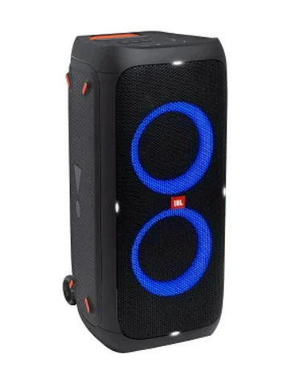 |  | шт | 1 | 0.00 ₴ | 0.00 ₴
 | Портативна колонка | Портативна колонка JBL Boombox 3 180W Black (або аналог). Тип пристрою: портативна бездротова акустична система. Номінальна вихідна потужність: до 180 Вт (пікова). Конфігурація динаміків: 3-смугова система (сабвуфер, 2 середньочастотні динаміки, 2 твітери). Частотний діапазон: 40 Гц – 20 кГц. Бездротове підключення: Bluetooth 5.3. Час автономної роботи: до 24 годин від акумулятора. Час заряджання: приблизно 6,5 годин. Ступінь захисту корпусу: IP67 (водо- та пилозахист). Функції: підтримка JBL PartyBoost для об’єднання декількох колонок. Додатково: функція Powerbank (USB-вихід) для заряджання мобільних пристроїв. Гарантія 12 місяців | 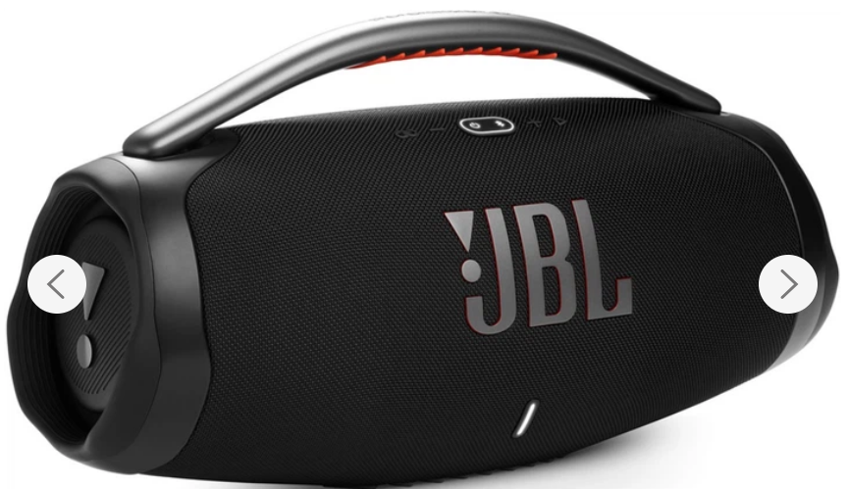 |  | шт | 1 | 0.00 ₴ | 0.00 ₴
 | Портативна колонка 35Вт | Портативна колонка JBL Flip 7 35W Black (або аналог). Тип пристрою: портативна Bluetooth-колонка. Номінальна потужність: до 35 Вт RMS. Частотний діапазон: 65 Гц – 20 кГц. Бездротове підключення: Bluetooth 5.3. Час автономної роботи: до 12 годин від вбудованого акумулятора. Час заряджання: приблизно 2,5 години через USB‑C. Ступінь захисту: IP67 (водо- та пилонепроникність). Конструкція: портативний циліндричний дизайн з тканинною обшивкою та каучуковими вставками. Функції: підтримка JBL PartyBoost для об’єднання декількох колонок. Гарантія 12 місяців. | 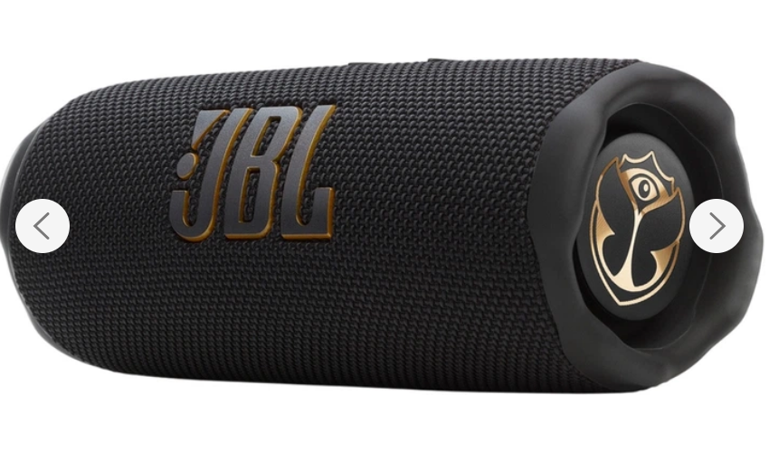 |  | шт | 1 | 0.00 ₴ | 0.00 ₴
 | Мікрофонна система | Мікрофон JBL PartyBox Wireless Mic (або аналог). Тип пристрою: бездротова мікрофонна система (комплект з двох мікрофонів). Тип мікрофона: динамічний вокальний мікрофон. Тип підключення: цифровий бездротовий зв’язок 2,4 ГГц через USB-приймач (dongle). Робочий радіус дії: до 30 м. Частотний діапазон: 50 Гц – 15 кГц. Затримка сигналу: менше 12 мс. Акумулятор: вбудований Li-ion 600 мА·год. Час автономної роботи: до 20 годин на одному заряді. Час заряджання: приблизно 2,5 години, заряджання через USB-C. Додаткові особливості: вбудований поп-фільтр та антивібраційне кріплення капсуля для зменшення шумів під час співу. | 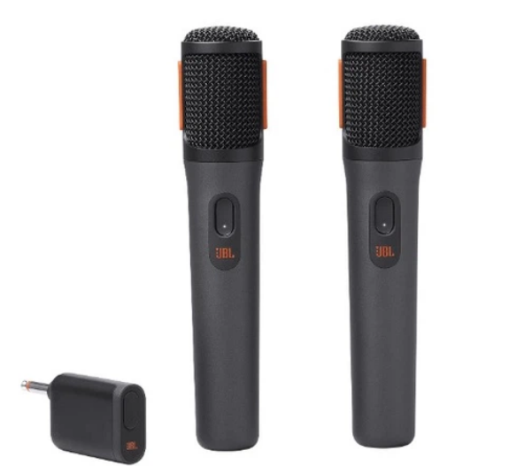 |  | шт | 2 | 0.00 ₴ | 0.00 ₴
 | Професійний петличний мікрофон | Професійний петличний мікрофон UFT V10 (або аналог). система для відеозйомки та стрімінгу. Роз'єми USB; Тип Конденсаторні. Спрямування Всенаправлені. Бездротове під'єднання Bluetooth 5.0. Чутливість -38 дБ. Вага 120 - 150 г. Діапазон частот 20 Гц – 20 кГц Розміри: Розміри мікрофона: 60 х 15 х 10 мм Розміри передавача-ресивера: 43 х 15 х 5 мм Розмір кейса: 12 х 15 х 12 см Комплектація: Зарядний кейс - 1 шт Мікрофон - 2 шт, Приймач Type-C/Lightning - 1 шт Колір Чорний | 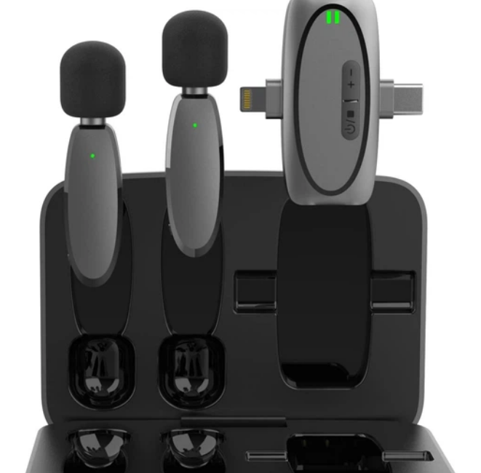 |  | шт | 2 | 0.00 ₴ | 0.00 ₴
Всього вартість пропозиції по ЛОТУ 1, грн* |  |  |  |  |  |  |  | 0.00 ₴
ЛОТ 2-Мультимедійні пристрої
 | Презентер | Презентер Logitech Wireless Presenter R400, або еквівалент(аналог), не гірший за технічними та якісними характеристиками. Колір чорний. Розміри (35-40) x( 113-116) x( 25-28) мм. Радіус дії пульта — до 15 м. Частота 2,4 ГГц. Під'єднання через USB-порт. | 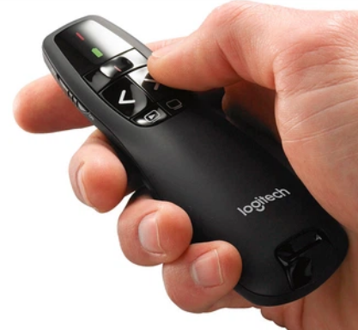 |  | шт | 3 | 0.00 ₴ | 0.00 ₴
2 | Комплект системи відеоконференцзв'язку | Комплект системи відеоконференцзв'язку Logitech Group Video conferencing system Роздільна здатність відео: Full HD 1080p при 30 кадрах/с для чіткого зображення під час відеоконференцій. Оптичний зум: 10× lossless HD zoom, що дозволяє наближати зображення без втрати якості. Кут огляду камери: 90° діагональний для охоплення середніх і великих конференц-кімнат. Поворот і нахил камери (PTZ): панорамування до 260°, нахил до 130°, що дозволяє охопити всю кімнату. Аудіосистема: Full-duplex speakerphone з технологіями acoustic echo cancellation та noise reduction для чистого звуку. Мікрофони: 4 всеспрямовані мікрофони з радіусом захоплення голосу приблизно до 6 м (з можливістю розширення до ~8,5 м). Сумісність: Працює з основними платформами відеоконференцій (Zoom, Microsoft Teams, Skype for Business, Cisco, BlueJeans тощо). Бездротові можливості: Підтримка Bluetooth та NFC для підключення мобільних пристроїв до аудіосистеми. Керування системою: Пульт дистанційного керування. | 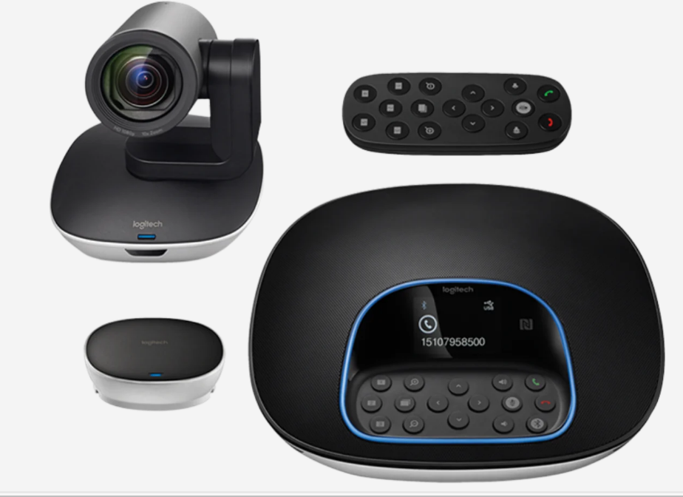 |  | шт | 1 | 0.00 ₴ | 0.00 ₴
 | Відео проектор | Проєктор Epson EB-E24,. Колірна яскравість 3600 Лм,Фізична роздільна здатність 1024x768, Діапазон проекційної відстані, м (мін-макс) 0.9 - 10.3, Діагональ екрана, м (мін-макс) 0.76 – 8.89, Особливості Вбудовані динаміки, Рівень шуму, дБ 37, Габаритні розміри (ШхВхГ) 302 x 249 x 92 мм. Колір White. Вага, кг 2.7. Співвідношення сторін зображення 4:3 (відео). Гарантія 36 місяців | 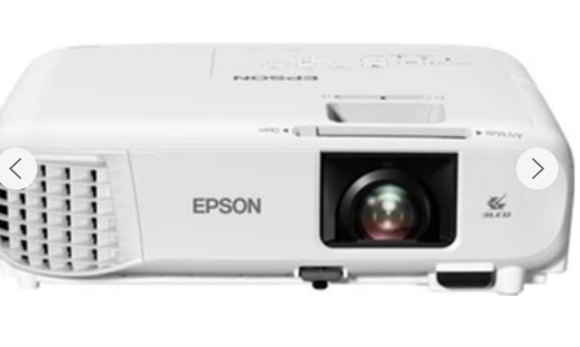 |  | шт | 1 | 0.00 ₴ | 0.00 ₴
 | Кронштейн для відеопроектора | Стельове кріплення Cabletech UCH0100, або еквівалент(аналог), не гірший за технічними та якісними характеристиками. Тип розміщення Стельовий, Колір Silver, Максимальне навантаження 10-20кг | 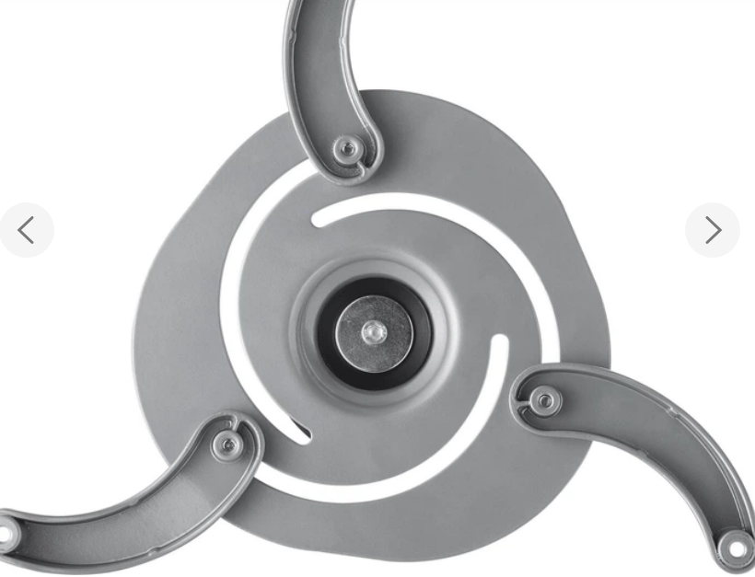 |  | шт | 1 | 0.00 ₴ | 0.00 ₴
Всього вартість пропозиції по ЛОТУ 2, грн* |  |  |  |  |  |  |  | 0.00 ₴
ЛОТ 3 - Мобільний телефон та аксесуари
3 | Смартфон 8/256 | Модель: Samsung Galaxy A17. Дисплей: 6.7″ Super AMOLED, роздільна здатність 1080 × 2340 px (~385 ppi), частота оновлення 90 Гц, яскравість до 800 ніт, захист Corning Gorilla Glass Victus. Процесор (SoC): Samsung Exynos 1330 (5 нм), CPU – 8‑ядерний (2×2.4 GHz Cortex‑A78 + 6×2.0 GHz Cortex‑A55), GPU – Mali‑G68 MP2. Пам’ять: оперативна 8 GB LPDDR4X; вбудована 256 GB UFS (128/256 GB доступні), з підтримкою microSDXC до 2 TB. Основна камера: потрійна – 50 MP (широка, f/1.8 з OIS), 5 MP ультраширока (f/2.2) та 2 MP макро (f/2.4), LED‑спалах; відео 1080p@30fps з EIS. Фронтальна камера: 13 MP (f/2.0), 1080p@30fps. Акумулятор: Li‑Ion 5000 mAh з підтримкою швидкої зарядки 25W. Бібліотека ОС: Android 15 з One UI 7; обіцяні 6 років оновлень. Розміри / вага: 164.4 × 77.9 × 7.5 мм, вага 192 г; корпус із Gorilla Glass Victus (фронт) та пластиком; захист IP54 (пил/бризки). З’єднання: 5G Sub‑6 + LTE, Wi‑Fi a/b/g/n/ac (dual‑band), Bluetooth 5.3, GPS, NFC (регіонально), USB‑C 2.0. | 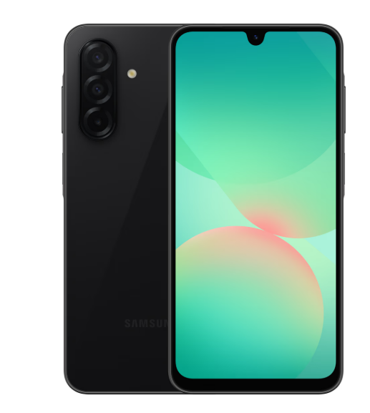 |  | шт | 1 | 0.00 ₴ | 0.00 ₴
 | Мережевий зарядний пристрій | Виробник: Samsung. Потужність заряджання: підтримка швидкої зарядки до 25 Вт за технологією Super Fast Charging (Power Delivery 3.0 / SFC). Роз'єм: один порт USB Type‑C, призначений для заряджання сумісних смартфонів, планшетів та інших пристроїв. Технологія GaN: компактний розмір та підвищена енергоефективність завдяки використанню GaN‑технології, що робить зарядний пристрій меншим і зручнішим у подорожах. Захист і безпека: багаторівневий захист від перегрівання, короткого замикання та перевантажен ня по струму. Екологічність: виготовлений із пластика, що містить щонайменше 20% перероблених матеріа лів, та споживає мінімальну енергію в режимі очікування | 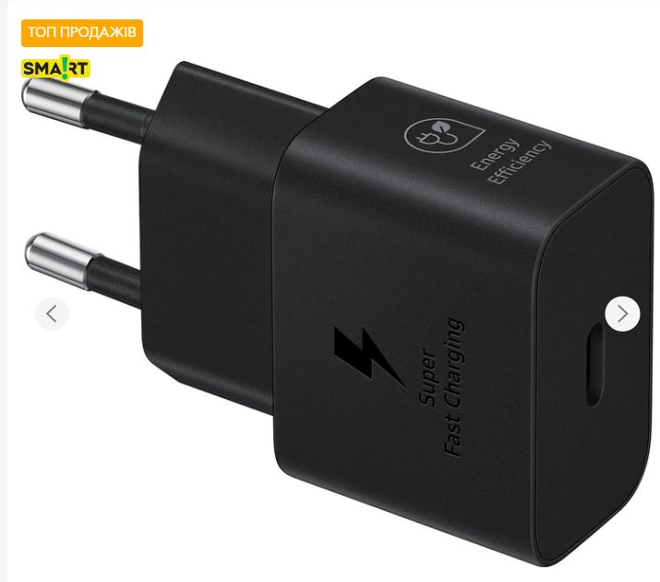 |  | шт | 1 | 0.00 ₴ | 0.00 ₴
 | Захисне скло для телефона | Матеріал: загартоване скло Japanese Asahi Glass для телефону Модель: Samsung Galaxy A17 для телефону із 4-годинним загартуванням, що забезпечує високу міцність та прозорість. Покриття: покращене олеофобне та гідрофобне покриття для захисту від відбитків пальців і комфортного ковзання. Тип поверхні: глянцева поверхня з високою чіткістю зображення без спотворень. Клейова основа: повне проклеювання по всій площині для відсутності бульбашок та надійного прилягання. Сумісність і конструкція: спеціально розроблене для Samsung Galaxy A17 4G, має чорну рамку та точні вирізи під усі датчики й камери. | 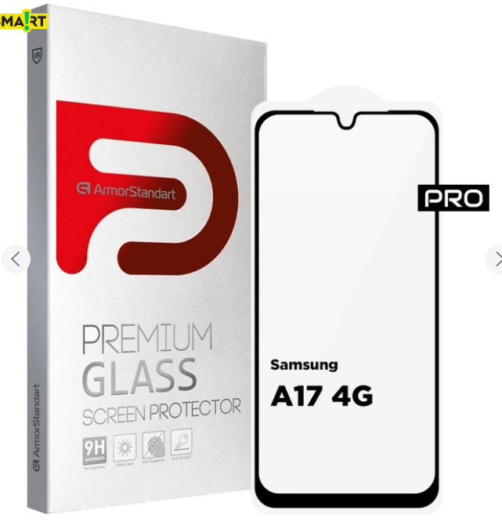 |  | шт | 1 | 0.00 ₴ | 0.00 ₴
 | Чохол для телефона | Сумісність: призначена для Samsung Galaxy A17 5G (SM‑A176). Тип: чохол‑накладка (панель) Матеріал: високоякісний силікон, еластичний і зносостійкий. Колір: чорний (Black). Особливості: Легкий доступ до всіх портів і кнопок. Без застібки. Щільно прилягає до корпусу та не додає зайвого об’єму. Країна виробник: Китай. Призначення: захист смартфона від подряпин, потертостей та незначних ударів. | 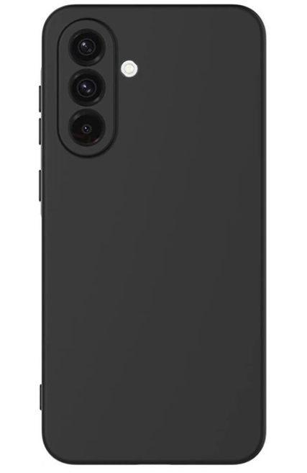 |  | шт | 1 | 0.00 ₴ | 0.00 ₴
Всього вартість пропозиції по ЛОТУ 3, грн* |  |  |  |  |  |  |  | 0.00 ₴
ЛОТ 4 - Фотообладнання та зарядна станція
4 | Камера Canon PowerShot SX40 HS | Canon PowerShot SX40 HS (або аналог). Тип камери: компактна цифрова камера (bridge-camera). Матриця: CMOS, розмір 1/2.3”. Ефективна роздільна здатність: 12.1 МП. Оптичний зум: 35×. Фокусна відстань: 4.3–150.5 мм (еквівалент 24–840 мм у форматі 35 мм). Світлосила об’єктива: f/2.7 – f/5.8. Система стабілізації зображення: оптична (lens-shift, Intelligent IS). Відеозйомка: Full HD 1920×1080 (24 fps). Дисплей: поворотний 2.5-3,0″ LCD, роздільна здатність приблизно 200-250 тис. точок. Діапазон ISO: 100–3200. | 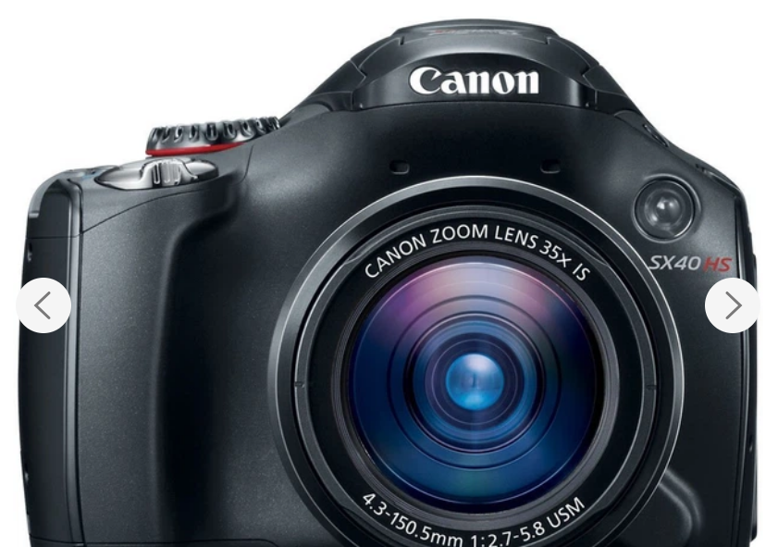 |  | шт | 1 | 0.00 ₴ | 0.00 ₴

 | Штатив Weifeng WT-3560 трипод | Штатив Weifeng WT-3560 трипод.(або аналог). Тип виробу: універсальний штатив‑трипод для фото/відео техніки (камер, відеокамер, DSLR, бездзеркальних камер). Конструкція ніжок: 3‑секційні телескопічні алюмінієві ніжки для легкого регулювання висоти. Матеріал: алюмінієвий сплав — поєднує міцність та невелику вагу. Максимальна робоча висота: ~168 см — підходить для зйомки стоячи. Мінімальна робоча висота: ~64 см .Вантажопідйомність: 2-3 кг. Голова: 3D (пан/нахил) із ручкою та швидкознімною пластиною для швидкої установки та фіксації камери. Кріплення: стандартний гвинт 1/4″, сумісний з більшістю камер і аксесуарів на ринку. Комплектація: поставляється із сумкою для перенесення. | 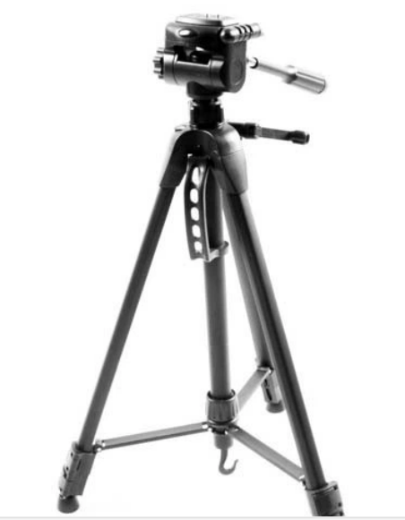 |  | шт | 1 | 0.00 ₴ | 0.00 ₴

 | SD-картка пам’яті | SD-картка для Canon PowerShot SX40 HS(або аналог), формат SD/SDHC/SDXC, мінімум Class 10, об’єм від 64 ГБ, сумісна з UHS-I, для фото та відео Full HD. | 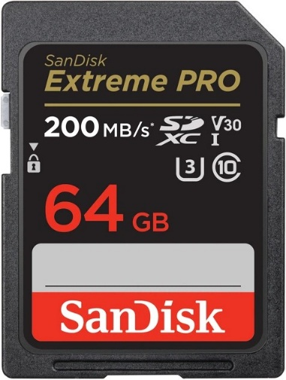 |  | шт | 1 | 0.00 ₴ | 0.00 ₴
 | Зарядна станція EcoFlow DELTA 3 (EFDELTA3-EU) | Підключення пристроїв Розетка AC 230В: 4. USB Type-C: 2. USB Type-A: 2. DC: 2 Автомобільна розетка (прикурювач): 1. Параметри заряду пристроїв: Номінальна потужність, Вт: 1800. Пікова потужність, Вт: 3600. Потужність USB Type-C, Вт: 100. Потужність USB Type-A, Вт: 18. Потужність DC, Вт: 38. Потужність автомобільної розетки (прикурювача), Вт: 126. Форма вихідного сигналу: чиста синусоїда Батарея: Технологія: LiFePO4. Місткість, Вт·год: 1024. Цикли зарядки: 4000. Функція ДБЖ. Параметри заряду станції : Потужність заряджання від розетки AC 230В, Вт: 1500. Потужність зарядки від сонячної панелі, Вт: 500. Час зарядки від розетки, год: 1,5. Час зарядки від автомобільної розетки (прикурювача), год: 2. Час зарядки від сонячної панелі, год: 3,5. Комплектація Можливість підключення додаткової батареї, Можливість підключення сонячної панелі Інше: Дисплей. Віддалене керування. Розміри, мм: 398x200x284. Вага, кг: 16,5, Ручка для переносу. Додатково: технологія X-Boost, BMS, IP65. | 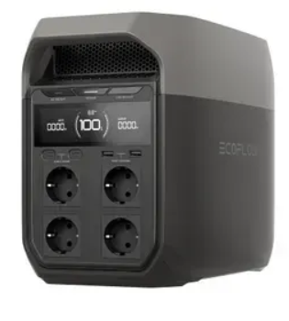 |  | шт | 3 | 0.00 ₴ | 0.00 ₴

Всього вартість пропозиції по ЛОТУ 4, грн* |  |  |  |  |  |  |  | 0.00 ₴
ЛОТ 5 - картриджи для принтера
5 | Картридж HP CLI 230A Cyan (LaserJet Pro MFP 4303) | Картриджі тонерні для принтера HP Color LaserJet Pro 4303dw. Основні характеристики: Тип витратного матеріалу – тонер-картридж для лазерного кольорового принтера. Сумісність – принтер HP Color LaserJet Pro 4303dw. Колір – блакитний (Cyan). Тип – оригінальний. Стан – нові. Гарантія – не менше 12 місяців або до вичерпання ресурсу. | 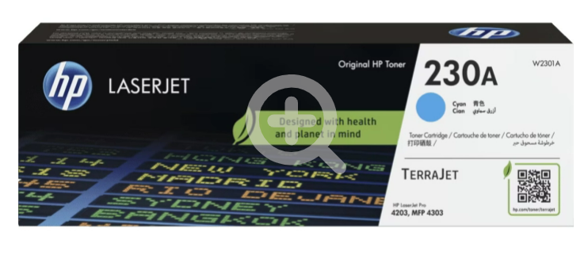 |  | шт | 1 | 0.00 ₴ | 0.00 ₴
 | Картридж HP CLI 230A Magenta (LaserJet Pro MFP 4303) | Картриджі тонерні для принтера HP Color LaserJet Pro 4303dw. Основні характеристики: Тип витратного матеріалу – тонер-картридж для лазерного кольорового принтера. Сумісність – принтер HP Color LaserJet Pro 4303dw. Колір - пурпурний (Magenta). Тип – оригінальний. Стан – нові. Гарантія – не менше 12 місяців або до вичерпання ресурсу. | 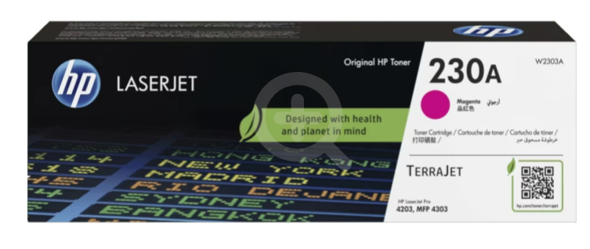 |  | шт | 1 | 0.00 ₴ | 0.00 ₴
 | Картридж HP CLI 230A Yellow (LaserJet Pro MFP 4303) | Картриджі тонерні для принтера HP Color LaserJet Pro 4303dw. Основні характеристики: Тип витратного матеріалу – тонер-картридж для лазерного кольорового принтера. Сумісність – принтер HP Color LaserJet Pro 4303dw. Колір - жовтий (Yellow). Тип – оригінальний. Стан – нові. Гарантія – не менше 12 місяців або до вичерпання ресурсу. | 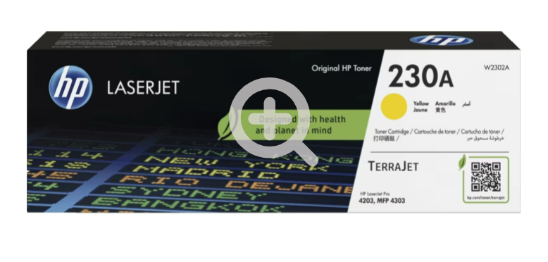 |  | шт | 1 | 0.00 ₴ | 0.00 ₴
 | Картридж HP CLJ 230A Black 2K (LaserJet Pro MFP 4303) | Картриджі тонерні для принтера HP Color LaserJet Pro 4303dw. Основні характеристики: Тип витратного матеріалу – тонер-картридж для лазерного кольорового принтера. Сумісність – принтер HP Color LaserJet Pro 4303dw. Колір - чорний (Black). Тип – оригінальний. Стан – нові. Гарантія – не менше 12 місяців або до вичерпання ресурсу. | 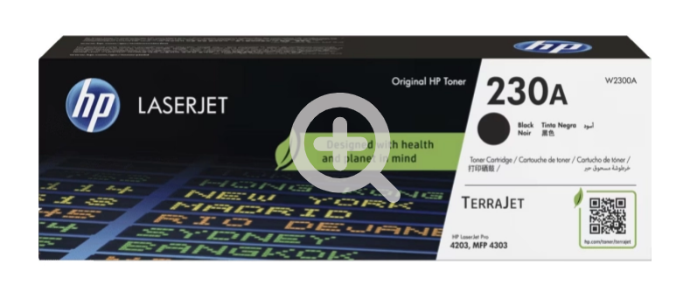 |  | шт | 1 | 0.00 ₴ | 0.00 ₴

Всього вартість пропозиції по ЛОТУ 5, грн* |  |  |  |  |  |  |  | 0.00 ₴
* Товариство Червоного Хреста України є громадською неприбутковою організацією і просить надати максимальні знижки на товар, вказаний у ціновій пропозиції.
** Закупівля відбувається окремими лотами

Примітка: вартість одиниці продукції та загальну вартість пропозиції потрібно заповнювати у гривнях, зазначаючи цифрове значення, яке має не більше двох знаків після коми.
Ми погоджуємось, що всі витрати, пов’язані з доставкою товару, завантажувально-розвантажувальними роботами, здійснюються за рахунок Постачальника і включає занесення товару на перший поверх приміщення. за наданою адресою.
Ми погоджуємося та ознайомлені з умовами типового Договору ТЧХУ (Додаток №2 до Запиту).
Ми погоджуємося з умовами, що Замовник має право розділити дану закупівлю між декількома постачальниками за умови наявності більш вигідних умов на різні позиції.
Ми погоджуємося з умовами, що Ви можете відхилити нашу чи всі надані пропозиції, та розуміємо, що Ви не обмежені у прийнятті будь-якої іншої пропозиції з більш вигідними для Вас умовами.
Ми погоджуємось зафіксувати цінову пропозицію протягом 90 днів календарних днів з моменту подачі
Подаючи свою пропозицію ми підтверджуємо повну комплектацію та відповідність умовам зазначеним в Запиті.
Учасники повинні надсилати цінові пропозиції з підписом і печаткою (за наявності) та додатково в форматі Excel

 | Дата:

 | Керівник організації/ФОП:____________________________ ( ____________________)
 | МП підпис ПІБ

